画面
メイン画面
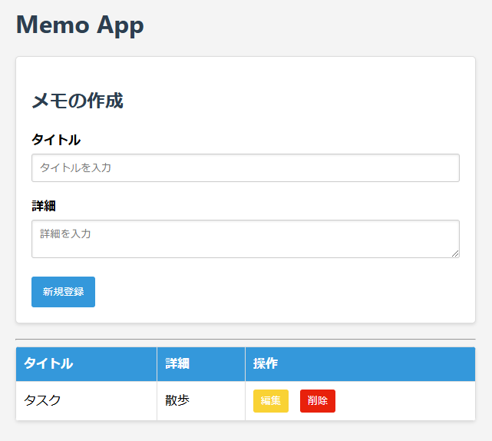
ログイン ・新規登録
ログインページ

期日入力欄の追加
カレンダーで選ぶ方式
必須ではない

期日の列を追加

新規登録

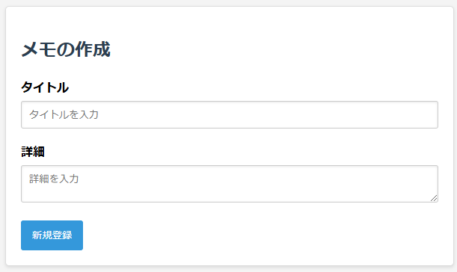
ログイン時も流用できないか？
新規登録

ユーザー名

パスワード

ソフト構造
フロント | バック
routers
cruds
models
db.py
db接続
セッション
HTML
ID,
CSSセレクタ等で
情報取得。
イベントに関数登録。
app.js
schemas
memo.py
フロント・バック間のデータ形式
memo.py
CRUD処理
(schema→modelを生成して保存)
memo.py
ORM用の
データ型
auth.py
ユーザー情報
ORM用の
データ型
DB
URL指定, HTTPプロトコルでやりとり。
bodyはJSON形式
memo.py
メインページのルーティング

CRUDコール

チェックボックス
情報
チェックボックス
情報
チェックボックス

auth.py
ユーザー情報
CRUD処理
auth.py
ユーザー情報
フロント・バック間のデータ形式
auth.py
認証ページのルーティング
データベース初期化

init_database.py

ルーター設定

main.py

認証どうするか？
flaskではデコレータで各ページへの遷移時に都度確認

ログイン中の各ページのURLは？
user名含む形が一般的か？

フォルダ
ログイン情報の保持
cokkie？
ファイル

ユーザー情報
・ログイン中のユーザーのMemoのみ表示
(複数人での利用。自分のMemoだけを表示)
Memo
+ メモID(主キー):memo_id
+タイトル:title
+詳細:description
+チェック状況:is_check
+作成日時:created_at
+更新日時:updated_at
+ユーザーID:user_id
User
+ユーザーID:user_id
+ユーザー名:username
+パスワード:password
-パスワードハッシュ化処理?()

1..*
0..*

雛形
+フィールドa
-フィールドb

参考：
--ユーザー情報
CREATE TABLE user (
id INTEGER PRIMARY KEY AUTOINCREMENT,
username TEXT UNIQUE NOT NULL,
password TEXT NOT NULL
);
--リストの課題
CREATE TABLE task(
id INTEGER PRIMARY KEY AUTOINCREMENT,
author_id INTEGER NOT NULL,
title TEXT NOT NULL,
is_done BOOLEAN,
FOREIGN KEY (author_id) REFERENCES user (id)
);

